界面布局设计原则
界面固定大小
1 | 按照大布局套小布局的方式，使用Grid划分区域，Grid大小包在最大控件的尺寸基础上，增加含控件间距一半的大小。
2 | Grid内控件的Style采用共同的样式资源，不要设置具体的样式属性，样式资源里面的Margin采用共同的Margin资源，不用再设置其他属性。
 | 例如
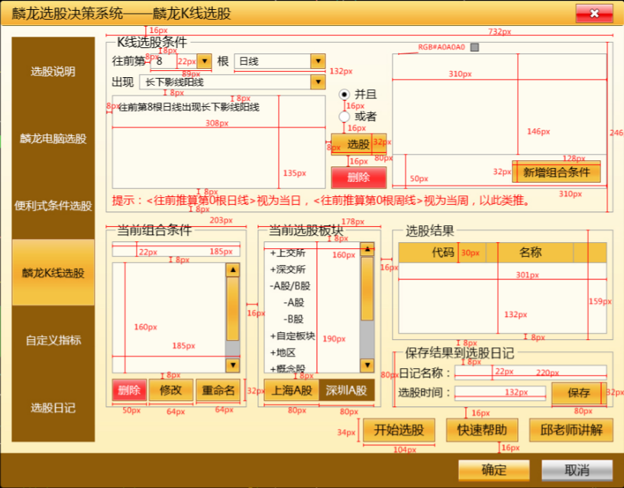

可变大小界面

